Ejercicio 2
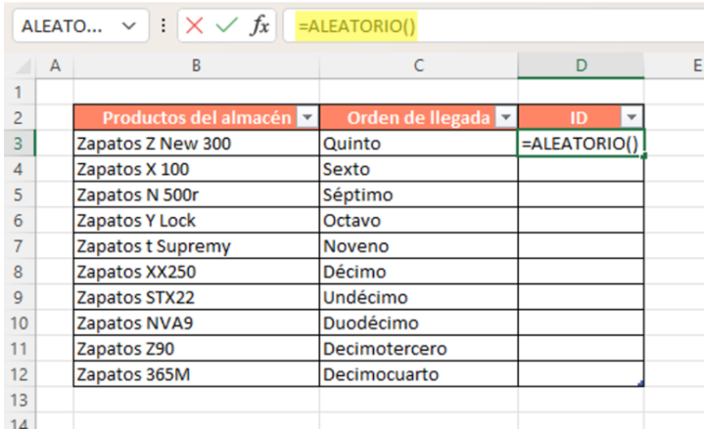

Productos del amacén | Orden de llegada | ID
Zapatos Z new 300 | Quinto | 0.40140143322
Zapatos X 100 | Sexto | 0.31799185515
Zapatos N 500r | Séptimo | 0.11595336158
Zapatos Y Lock | Octavo | 0.47511516667
Zapatos t Supremy | Noveno | 0.37920631915
Zapatos XX 250 | Décimo | 0.19689104186
Zapatos STX22 | Undécimo | 0.58628610984
Zapatos NVA9 | Duodécimo | 0.38073071758
Zapatos Z90 | Decimotercero | 0.068029311282
Zapatos 350M | Decimocuarto | 0.78299684024

